Lurraldebus_saltos
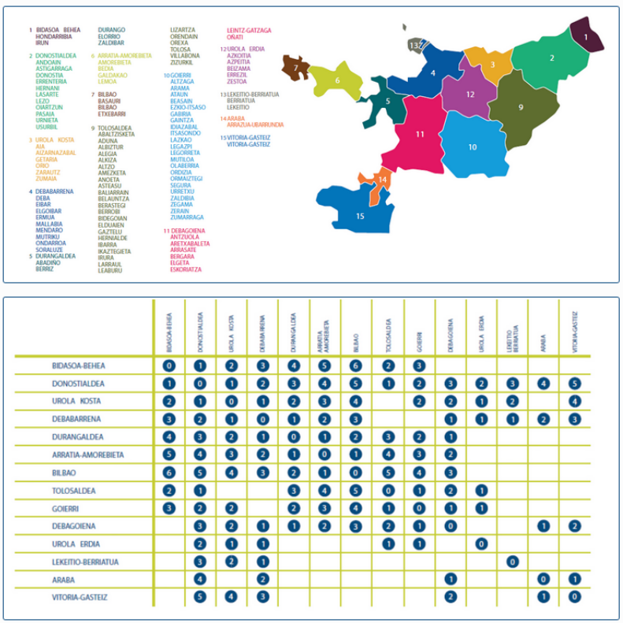
 | Bidasoa | Donostialdea | Urola Kosta | Debabarrena | Durangaldea | Arratia-Amorebieta | Bilbao | Tolosaldea | Goierri | Debagoiena | Urola Erdia | Lekeitio-Berriatua | Araba | Vitoria-Gasteiz
Bidasoa | 0 | 1 | 2 | 3 | 4 | 5 | 6 | 2 | 3
Donostialdea | 1 | 0 | 1 | 2 | 3 | 4 | 5 | 1 | 2 | 3 | 2 | 3 | 4 | 5
Urola Kosta | 2 | 1 | 0 | 1 | 2 | 3 | 4 |  | 2 | 2 | 1 | 2 |  | 4
Debabarrena | 3 | 2 | 1 | 0 | 1 | 2 | 3 |  |  | 1 | 1 | 1 | 2 | 3
Durangaldea | 4 | 3 | 2 | 1 | 0 | 1 | 2 | 3 | 2 | 1
Arratia-Amorebieta | 5 | 4 | 3 | 2 | 1 | 0 | 1 | 4 | 3 | 2
Bilbao | 6 | 5 | 4 | 3 | 2 | 1 | 0 | 5 | 4 | 3
Tolosaldea | 2 | 1 |  |  | 3 | 4 | 5 | 0 | 1 | 2 | 1
Goierri | 3 | 2 | 2 |  | 2 | 3 | 4 | 1 | 0 | 1 | 1
Debagoiena |  | 3 | 2 | 1 | 1 | 2 | 3 | 2 | 1 | 0 |  |  | 1 | 2
Urola Erdia |  | 2 | 1 | 1 |  |  |  | 1 | 1 |  | 0
Lekeitio-Berriatua |  | 3 | 2 | 1 |  |  |  |  |  |  |  | 0
Araba |  | 4 |  | 2 |  |  |  |  |  | 1 |  |  | 0 | 1
Vitoria-Gasteiz |  | 5 | 4 | 3 |  |  |  |  |  | 2 |  |  | 1 | 0

Lurraldebus_precios
Saltos | Precio | Saltos | 0 | 1 | 2 | 3 | 4 | 5 | Precio por viaje | 0 | 1 | 2 | 3 | 4 | 5 | Precio acumulado | 0 | 1 | 2 | 3 | 4 | 5 | Precio medio por viaje | 0 | 1 | 2 | 3 | 4 | 5
0 | 0.85181818182 | Ocasional | 1.85 | 2.75 | 5.1 | 7.45 | 9.65 | 12.9 | 1 | 0.95 | 1.4 | 2.62 | 3.84 | 4.98 | 6.68 | 1 | 0.950 | 1.400 | 2.620 | 3.840 | 4.980 | 6.680 | 1 | 0.950 | 1.400 | 2.620 | 3.840 | 4.980 | 6.680
1 | 1.2581818182 | Tramo 1: 1-20 viajes (74%) | 0.95 | 1.4 | 2.62 | 3.84 | 4.98 | 6.68 | 2 | 0.95 | 1.4 | 2.62 | 3.84 | 4.98 | 6.68 | 2 | 1.900 | 2.800 | 5.240 | 7.680 | 9.960 | 13.360 | 2 | 0.950 | 1.400 | 2.620 | 3.840 | 4.980 | 6.680
2 | 2.3527272727 | Tramo 2: 21-50 viajes (79%) | 0.77 | 1.14 | 2.13 | 3.12 | 4.04 | 5.42 | 3 | 0.95 | 1.4 | 2.62 | 3.84 | 4.98 | 6.68 | 3 | 2.850 | 4.200 | 7.860 | 11.520 | 14.940 | 20.040 | 3 | 0.950 | 1.400 | 2.620 | 3.840 | 4.980 | 6.680
3 | 3.4472727273 | Tramo 3: 51+ viajes (95%) | 0.18 | 0.27 | 0.5 | 0.73 | 0.94 | 1.26 | 4 | 0.95 | 1.4 | 2.62 | 3.84 | 4.98 | 6.68 | 4 | 3.800 | 5.600 | 10.480 | 15.360 | 19.920 | 26.720 | 4 | 0.950 | 1.400 | 2.620 | 3.840 | 4.980 | 6.680
4 | 4.4672727273 |  |  |  |  |  |  |  | 5 | 0.95 | 1.4 | 2.62 | 3.84 | 4.98 | 6.68 | 5 | 4.750 | 7.000 | 13.100 | 19.200 | 24.900 | 33.400 | 5 | 0.950 | 1.400 | 2.620 | 3.840 | 4.980 | 6.680
5 | 5.9927272727 |  |  |  |  |  |  |  | 6 | 0.95 | 1.4 | 2.62 | 3.84 | 4.98 | 6.68 | 6 | 5.700 | 8.400 | 15.720 | 23.040 | 29.880 | 40.080 | 6 | 0.950 | 1.400 | 2.620 | 3.840 | 4.980 | 6.680
 |  |  |  |  |  |  |  |  | 7 | 0.95 | 1.4 | 2.62 | 3.84 | 4.98 | 6.68 | 7 | 6.650 | 9.800 | 18.340 | 26.880 | 34.860 | 46.760 | 7 | 0.950 | 1.400 | 2.620 | 3.840 | 4.980 | 6.680
We are going to suppose that no one pays the ocasional fee, it is too expensive and almost everyone has the card.
Lo que no sé, es si un viaje de 1 salto cuenta igual que un viaje de 4 saltos a la hora de computar número de viajes.
 |  |  |  |  |  |  |  |  | 8 | 0.95 | 1.4 | 2.62 | 3.84 | 4.98 | 6.68 | 8 | 7.600 | 11.200 | 20.960 | 30.720 | 39.840 | 53.440 | 8 | 0.950 | 1.400 | 2.620 | 3.840 | 4.980 | 6.680
 |  |  |  |  |  |  |  |  | 9 | 0.95 | 1.4 | 2.62 | 3.84 | 4.98 | 6.68 | 9 | 8.550 | 12.600 | 23.580 | 34.560 | 44.820 | 60.120 | 9 | 0.950 | 1.400 | 2.620 | 3.840 | 4.980 | 6.680
 |  |  |  |  |  |  |  |  | 10 | 0.95 | 1.4 | 2.62 | 3.84 | 4.98 | 6.68 | 10 | 9.500 | 14.000 | 26.200 | 38.400 | 49.800 | 66.800 | 10 | 0.950 | 1.400 | 2.620 | 3.840 | 4.980 | 6.680
 |  |  |  |  |  |  |  |  | 11 | 0.95 | 1.4 | 2.62 | 3.84 | 4.98 | 6.68 | 11 | 10.450 | 15.400 | 28.820 | 42.240 | 54.780 | 73.480 | 11 | 0.950 | 1.400 | 2.620 | 3.840 | 4.980 | 6.680
 |  |  |  |  |  |  |  |  | 12 | 0.95 | 1.4 | 2.62 | 3.84 | 4.98 | 6.68 | 12 | 11.400 | 16.800 | 31.440 | 46.080 | 59.760 | 80.160 | 12 | 0.950 | 1.400 | 2.620 | 3.840 | 4.980 | 6.680
 |  |  |  |  |  |  |  |  | 13 | 0.95 | 1.4 | 2.62 | 3.84 | 4.98 | 6.68 | 13 | 12.350 | 18.200 | 34.060 | 49.920 | 64.740 | 86.840 | 13 | 0.950 | 1.400 | 2.620 | 3.840 | 4.980 | 6.680
La tarifa de 2021 está en la imagen de la noticia: https://ekialdebus.eus/es/nuevas-tarifas-mugi-2019/
Once we have built the mean price table, we have to decide how many trips a commuter does per month. Let's say 2 times a day, for 22 days a month. That's a total of 44 trips a month. So we take the mean price of someone who does 44 trips.
 |  |  |  |  |  |  |  |  | 14 | 0.95 | 1.4 | 2.62 | 3.84 | 4.98 | 6.68 | 14 | 13.300 | 19.600 | 36.680 | 53.760 | 69.720 | 93.520 | 14 | 0.950 | 1.400 | 2.620 | 3.840 | 4.980 | 6.680
 |  |  |  |  |  |  |  |  | 15 | 0.95 | 1.4 | 2.62 | 3.84 | 4.98 | 6.68 | 15 | 14.250 | 21.000 | 39.300 | 57.600 | 74.700 | 100.200 | 15 | 0.950 | 1.400 | 2.620 | 3.840 | 4.980 | 6.680
 |  |  |  |  |  |  |  |  | 16 | 0.95 | 1.4 | 2.62 | 3.84 | 4.98 | 6.68 | 16 | 15.200 | 22.400 | 41.920 | 61.440 | 79.680 | 106.880 | 16 | 0.950 | 1.400 | 2.620 | 3.840 | 4.980 | 6.680
 |  |  |  |  |  |  |  |  | 17 | 0.95 | 1.4 | 2.62 | 3.84 | 4.98 | 6.68 | 17 | 16.150 | 23.800 | 44.540 | 65.280 | 84.660 | 113.560 | 17 | 0.950 | 1.400 | 2.620 | 3.840 | 4.980 | 6.680
 |  |  |  |  |  |  |  |  | 18 | 0.95 | 1.4 | 2.62 | 3.84 | 4.98 | 6.68 | 18 | 17.100 | 25.200 | 47.160 | 69.120 | 89.640 | 120.240 | 18 | 0.950 | 1.400 | 2.620 | 3.840 | 4.980 | 6.680
 |  |  |  |  |  |  |  |  | 19 | 0.95 | 1.4 | 2.62 | 3.84 | 4.98 | 6.68 | 19 | 18.050 | 26.600 | 49.780 | 72.960 | 94.620 | 126.920 | 19 | 0.950 | 1.400 | 2.620 | 3.840 | 4.980 | 6.680
 |  |  |  |  |  |  |  |  | 20 | 0.95 | 1.4 | 2.62 | 3.84 | 4.98 | 6.68 | 20 | 19.000 | 28.000 | 52.400 | 76.800 | 99.600 | 133.600 | 20 | 0.950 | 1.400 | 2.620 | 3.840 | 4.980 | 6.680
 |  |  |  |  |  |  |  |  | 21 | 0.77 | 1.14 | 2.13 | 3.12 | 4.04 | 5.42 | 21 | 19.770 | 29.140 | 54.530 | 79.920 | 103.640 | 139.020 | 21 | 0.941 | 1.388 | 2.597 | 3.806 | 4.935 | 6.620
 |  |  |  |  |  |  |  |  | 22 | 0.77 | 1.14 | 2.13 | 3.12 | 4.04 | 5.42 | 22 | 20.540 | 30.280 | 56.660 | 83.040 | 107.680 | 144.440 | 22 | 0.934 | 1.376 | 2.575 | 3.775 | 4.895 | 6.565
 |  |  |  |  |  |  |  |  | 23 | 0.77 | 1.14 | 2.13 | 3.12 | 4.04 | 5.42 | 23 | 21.310 | 31.420 | 58.790 | 86.160 | 111.720 | 149.860 | 23 | 0.927 | 1.366 | 2.556 | 3.746 | 4.857 | 6.516
 |  |  |  |  |  |  |  |  | 24 | 0.77 | 1.14 | 2.13 | 3.12 | 4.04 | 5.42 | 24 | 22.080 | 32.560 | 60.920 | 89.280 | 115.760 | 155.280 | 24 | 0.920 | 1.357 | 2.538 | 3.720 | 4.823 | 6.470
 |  |  |  |  |  |  |  |  | 25 | 0.77 | 1.14 | 2.13 | 3.12 | 4.04 | 5.42 | 25 | 22.850 | 33.700 | 63.050 | 92.400 | 119.800 | 160.700 | 25 | 0.914 | 1.348 | 2.522 | 3.696 | 4.792 | 6.428
 |  |  |  |  |  |  |  |  | 26 | 0.77 | 1.14 | 2.13 | 3.12 | 4.04 | 5.42 | 26 | 23.620 | 34.840 | 65.180 | 95.520 | 123.840 | 166.120 | 26 | 0.908 | 1.340 | 2.507 | 3.674 | 4.763 | 6.389
 |  |  |  |  |  |  |  |  | 27 | 0.77 | 1.14 | 2.13 | 3.12 | 4.04 | 5.42 | 27 | 24.390 | 35.980 | 67.310 | 98.640 | 127.880 | 171.540 | 27 | 0.903 | 1.333 | 2.493 | 3.653 | 4.736 | 6.353
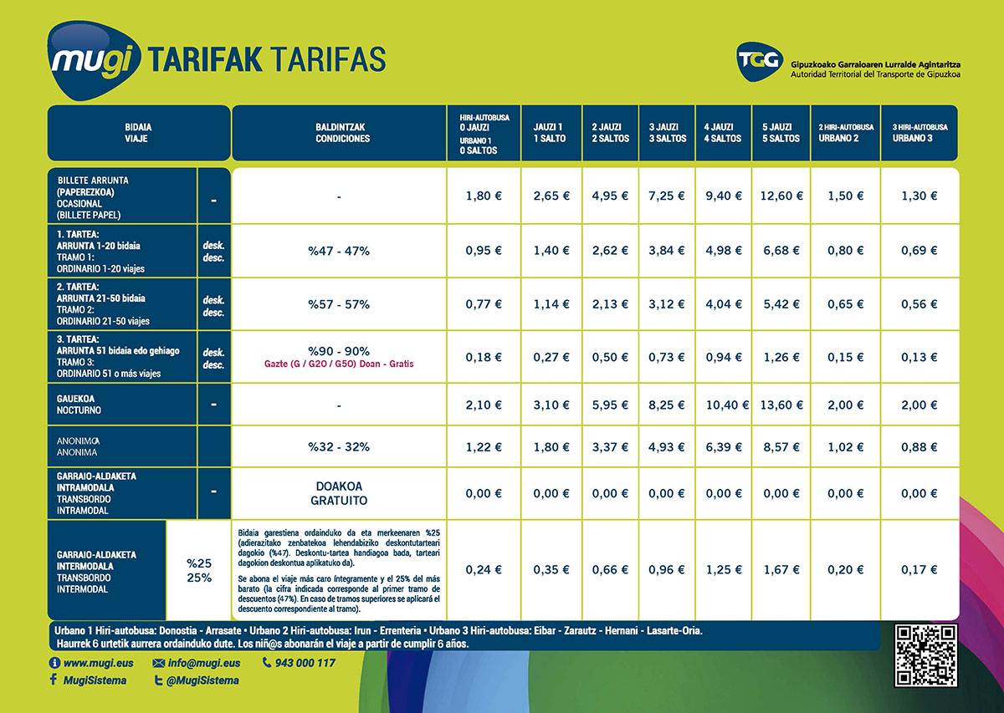
 |  |  |  |  |  |  |  |  | 28 | 0.77 | 1.14 | 2.13 | 3.12 | 4.04 | 5.42 | 28 | 25.160 | 37.120 | 69.440 | 101.760 | 131.920 | 176.960 | 28 | 0.899 | 1.326 | 2.480 | 3.634 | 4.711 | 6.320
 |  |  |  |  |  |  |  |  | 29 | 0.77 | 1.14 | 2.13 | 3.12 | 4.04 | 5.42 | 29 | 25.930 | 38.260 | 71.570 | 104.880 | 135.960 | 182.380 | 29 | 0.894 | 1.319 | 2.468 | 3.617 | 4.688 | 6.289
 |  |  |  |  |  |  |  |  | 30 | 0.77 | 1.14 | 2.13 | 3.12 | 4.04 | 5.42 | 30 | 26.700 | 39.400 | 73.700 | 108.000 | 140.000 | 187.800 | 30 | 0.890 | 1.313 | 2.457 | 3.600 | 4.667 | 6.260
 |  |  |  |  |  |  |  |  | 31 | 0.77 | 1.14 | 2.13 | 3.12 | 4.04 | 5.42 | 31 | 27.470 | 40.540 | 75.830 | 111.120 | 144.040 | 193.220 | 31 | 0.886 | 1.308 | 2.446 | 3.585 | 4.646 | 6.233
 |  |  |  |  |  |  |  |  | 32 | 0.77 | 1.14 | 2.13 | 3.12 | 4.04 | 5.42 | 32 | 28.240 | 41.680 | 77.960 | 114.240 | 148.080 | 198.640 | 32 | 0.882 | 1.302 | 2.436 | 3.570 | 4.628 | 6.207
 |  |  |  |  |  |  |  |  | 33 | 0.77 | 1.14 | 2.13 | 3.12 | 4.04 | 5.42 | 33 | 29.010 | 42.820 | 80.090 | 117.360 | 152.120 | 204.060 | 33 | 0.879 | 1.298 | 2.427 | 3.556 | 4.610 | 6.184
 |  |  |  |  |  |  |  |  | 34 | 0.77 | 1.14 | 2.13 | 3.12 | 4.04 | 5.42 | 34 | 29.780 | 43.960 | 82.220 | 120.480 | 156.160 | 209.480 | 34 | 0.876 | 1.293 | 2.418 | 3.544 | 4.593 | 6.161
 |  |  |  |  |  |  |  |  | 35 | 0.77 | 1.14 | 2.13 | 3.12 | 4.04 | 5.42 | 35 | 30.550 | 45.100 | 84.350 | 123.600 | 160.200 | 214.900 | 35 | 0.873 | 1.289 | 2.410 | 3.531 | 4.577 | 6.140
 |  |  |  |  |  |  |  |  | 36 | 0.77 | 1.14 | 2.13 | 3.12 | 4.04 | 5.42 | 36 | 31.320 | 46.240 | 86.480 | 126.720 | 164.240 | 220.320 | 36 | 0.870 | 1.284 | 2.402 | 3.520 | 4.562 | 6.120
 |  |  |  |  |  |  |  |  | 37 | 0.77 | 1.14 | 2.13 | 3.12 | 4.04 | 5.42 | 37 | 32.090 | 47.380 | 88.610 | 129.840 | 168.280 | 225.740 | 37 | 0.867 | 1.281 | 2.395 | 3.509 | 4.548 | 6.101
 |  |  |  |  |  |  |  |  | 38 | 0.77 | 1.14 | 2.13 | 3.12 | 4.04 | 5.42 | 38 | 32.860 | 48.520 | 90.740 | 132.960 | 172.320 | 231.160 | 38 | 0.865 | 1.277 | 2.388 | 3.499 | 4.535 | 6.083
 |  |  |  |  |  |  |  |  | 39 | 0.77 | 1.14 | 2.13 | 3.12 | 4.04 | 5.42 | 39 | 33.630 | 49.660 | 92.870 | 136.080 | 176.360 | 236.580 | 39 | 0.862 | 1.273 | 2.381 | 3.489 | 4.522 | 6.066
 |  |  |  |  |  |  |  |  | 40 | 0.77 | 1.14 | 2.13 | 3.12 | 4.04 | 5.42 | 40 | 34.400 | 50.800 | 95.000 | 139.200 | 180.400 | 242.000 | 40 | 0.860 | 1.270 | 2.375 | 3.480 | 4.510 | 6.050
 |  |  |  |  |  |  |  |  | 41 | 0.77 | 1.14 | 2.13 | 3.12 | 4.04 | 5.42 | 41 | 35.170 | 51.940 | 97.130 | 142.320 | 184.440 | 247.420 | 41 | 0.858 | 1.267 | 2.369 | 3.471 | 4.499 | 6.035
 |  |  |  |  |  |  |  |  | 42 | 0.77 | 1.14 | 2.13 | 3.12 | 4.04 | 5.42 | 42 | 35.940 | 53.080 | 99.260 | 145.440 | 188.480 | 252.840 | 42 | 0.856 | 1.264 | 2.363 | 3.463 | 4.488 | 6.020
 |  |  |  |  |  |  |  |  | 43 | 0.77 | 1.14 | 2.13 | 3.12 | 4.04 | 5.42 | 43 | 36.710 | 54.220 | 101.390 | 148.560 | 192.520 | 258.260 | 43 | 0.854 | 1.261 | 2.358 | 3.455 | 4.477 | 6.006
 |  |  |  |  |  |  |  |  | 44 | 0.77 | 1.14 | 2.13 | 3.12 | 4.04 | 5.42 | 44 | 37.480 | 55.360 | 103.520 | 151.680 | 196.560 | 263.680 | 44 | 0.852 | 1.258 | 2.353 | 3.447 | 4.467 | 5.993
 |  |  |  |  |  |  |  |  | 45 | 0.77 | 1.14 | 2.13 | 3.12 | 4.04 | 5.42 | 45 | 38.250 | 56.500 | 105.650 | 154.800 | 200.600 | 269.100 | 45 | 0.850 | 1.256 | 2.348 | 3.440 | 4.458 | 5.980
 |  |  |  |  |  |  |  |  | 46 | 0.77 | 1.14 | 2.13 | 3.12 | 4.04 | 5.42 | 46 | 39.020 | 57.640 | 107.780 | 157.920 | 204.640 | 274.520 | 46 | 0.848 | 1.253 | 2.343 | 3.433 | 4.449 | 5.968
 |  |  |  |  |  |  |  |  | 47 | 0.77 | 1.14 | 2.13 | 3.12 | 4.04 | 5.42 | 47 | 39.790 | 58.780 | 109.910 | 161.040 | 208.680 | 279.940 | 47 | 0.847 | 1.251 | 2.339 | 3.426 | 4.440 | 5.956
 |  |  |  |  |  |  |  |  | 48 | 0.77 | 1.14 | 2.13 | 3.12 | 4.04 | 5.42 | 48 | 40.560 | 59.920 | 112.040 | 164.160 | 212.720 | 285.360 | 48 | 0.845 | 1.248 | 2.334 | 3.420 | 4.432 | 5.945
 |  |  |  |  |  |  |  |  | 49 | 0.77 | 1.14 | 2.13 | 3.12 | 4.04 | 5.42 | 49 | 41.330 | 61.060 | 114.170 | 167.280 | 216.760 | 290.780 | 49 | 0.843 | 1.246 | 2.330 | 3.414 | 4.424 | 5.934
 |  |  |  |  |  |  |  |  | 50 | 0.77 | 1.14 | 2.13 | 3.12 | 4.04 | 5.42 | 50 | 42.100 | 62.200 | 116.300 | 170.400 | 220.800 | 296.200 | 50 | 0.842 | 1.244 | 2.326 | 3.408 | 4.416 | 5.924

Euskotren_saltos
 | Eibar | Elgoibar | Mendaro | Deba | Zestoa | Zumaia | Zarautz | Orio | Usurbil | Donostia/San Sebastian | Lasarte-Oria | Pasaia | Errenteria | Oiartzun | Lezo | Irun
Eibar | 1 | 1 | 1 | 1 | 2 | 2 | 2 | 2 | 3 | 3 | 3 | 3 | 3 | 3 | 3 | 4
Elgoibar | 1 | 1 | 1 | 1 | 2 | 2 | 2 | 2 | 3 | 3 | 3 | 3 | 3 | 3 | 3 | 4
Mendaro | 1 | 1 | 1 | 1 | 2 | 2 | 2 | 2 | 3 | 3 | 3 | 3 | 3 | 3 | 3 | 4
Deba | 1 | 1 | 1 | 1 | 2 | 2 | 2 | 2 | 3 | 3 | 3 | 3 | 3 | 3 | 3 | 4
Zestoa | 2 | 2 | 2 | 2 | 1 | 1 | 1 | 1 | 2 | 2 | 2 | 2 | 2 | 2 | 2 | 3
Zumaia | 2 | 2 | 2 | 2 | 1 | 1 | 1 | 1 | 2 | 2 | 2 | 2 | 2 | 2 | 2 | 3
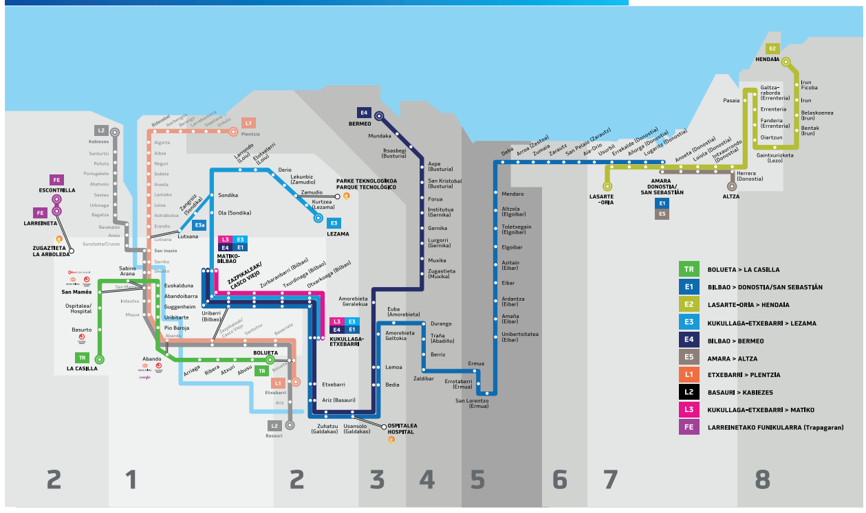
Zarautz | 2 | 2 | 2 | 2 | 1 | 1 | 1 | 1 | 2 | 2 | 2 | 2 | 2 | 2 | 2 | 3
Orio | 2 | 2 | 2 | 2 | 1 | 1 | 1 | 1 | 2 | 2 | 2 | 2 | 2 | 2 | 2 | 3
Usurbil | 3 | 3 | 3 | 3 | 2 | 2 | 2 | 2 | 1 | 1 | 1 | 1 | 1 | 1 | 1 | 2
Donostia/San Sebastian | 3 | 3 | 3 | 3 | 2 | 2 | 2 | 2 | 1 | 1 | 1 | 1 | 1 | 1 | 1 | 2
Lasarte-Oria | 3 | 3 | 3 | 3 | 2 | 2 | 2 | 2 | 1 | 1 | 1 | 1 | 1 | 1 | 1 | 2
Pasaia | 3 | 3 | 3 | 3 | 2 | 2 | 2 | 2 | 1 | 1 | 1 | 1 | 1 | 1 | 1 | 2
Errenteria | 3 | 3 | 3 | 3 | 2 | 2 | 2 | 2 | 1 | 1 | 1 | 1 | 1 | 1 | 1 | 2
Oiartzun | 3 | 3 | 3 | 3 | 2 | 2 | 2 | 2 | 1 | 1 | 1 | 1 | 1 | 1 | 1 | 2
Lezo | 3 | 3 | 3 | 3 | 2 | 2 | 2 | 2 | 1 | 1 | 1 | 1 | 1 | 1 | 1 | 2
Irun | 4 | 4 | 4 | 4 | 3 | 3 | 3 | 3 | 2 | 2 | 2 | 2 | 2 | 2 | 2 | 1

Euskotren_precios
Saltos | Precio | Saltos | 1 | 2 | 3 | 4 | Precio por viaje | 1 | 2 | 3 | 4 | Precio acumulado | 1 | 2 | 3 | 4 | Precio medio por viaje | 1 | 2 | 3 | 4
1 | 0.86181818182 | Ocasional | 1.26 | 1.87 | 3.47 | 5.07 | 1 | 0.96 | 1.43 | 2.65 | 3.87 | 1 | 0.960 | 1.430 | 2.650 | 3.870 | 1 | 0.960 | 1.430 | 2.650 | 3.870
2 | 1.2827272727 | Tramo 1: 1-20 viajes | 0.96 | 1.43 | 2.65 | 3.87 | 2 | 0.96 | 1.43 | 2.65 | 3.87 | 2 | 1.920 | 2.860 | 5.300 | 7.740 | 2 | 0.960 | 1.430 | 2.650 | 3.870
3 | 2.3718181818 | Tramo 2: 21-50 viajes | 0.78 | 1.16 | 2.14 | 3.13 | 3 | 0.96 | 1.43 | 2.65 | 3.87 | 3 | 2.880 | 4.290 | 7.950 | 11.610 | 3 | 0.960 | 1.430 | 2.650 | 3.870
4 | 3.4663636364 | Tramo 3: 51+ viajes | 0.19 | 0.28 | 0.51 | 0.75 | 4 | 0.96 | 1.43 | 2.65 | 3.87 | 4 | 3.840 | 5.720 | 10.600 | 15.480 | 4 | 0.960 | 1.430 | 2.650 | 3.870
 |  |  |  |  |  |  | 5 | 0.96 | 1.43 | 2.65 | 3.87 | 5 | 4.800 | 7.150 | 13.250 | 19.350 | 5 | 0.960 | 1.430 | 2.650 | 3.870
 |  |  |  |  |  |  | 6 | 0.96 | 1.43 | 2.65 | 3.87 | 6 | 5.760 | 8.580 | 15.900 | 23.220 | 6 | 0.960 | 1.430 | 2.650 | 3.870
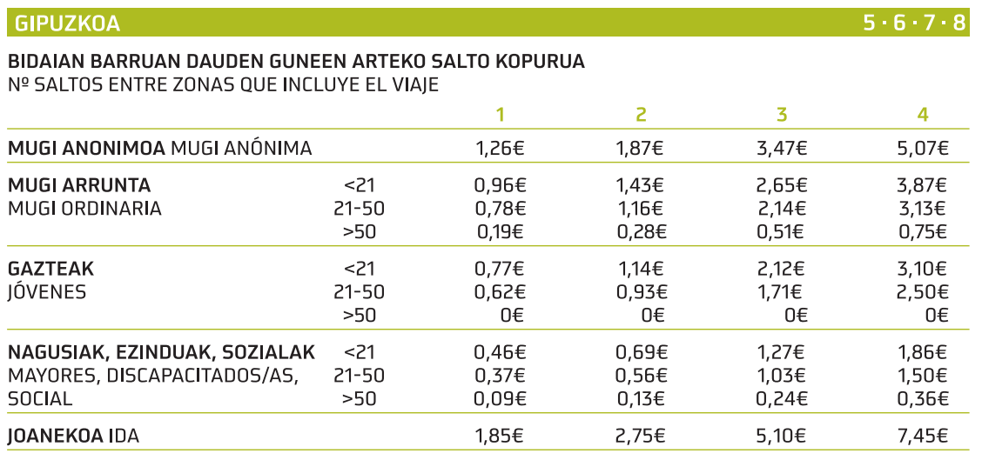
 |  |  |  |  |  |  | 7 | 0.96 | 1.43 | 2.65 | 3.87 | 7 | 6.720 | 10.010 | 18.550 | 27.090 | 7 | 0.960 | 1.430 | 2.650 | 3.870
 |  |  |  |  |  |  | 8 | 0.96 | 1.43 | 2.65 | 3.87 | 8 | 7.680 | 11.440 | 21.200 | 30.960 | 8 | 0.960 | 1.430 | 2.650 | 3.870
 |  |  |  |  |  |  | 9 | 0.96 | 1.43 | 2.65 | 3.87 | 9 | 8.640 | 12.870 | 23.850 | 34.830 | 9 | 0.960 | 1.430 | 2.650 | 3.870
 |  |  |  |  |  |  | 10 | 0.96 | 1.43 | 2.65 | 3.87 | 10 | 9.600 | 14.300 | 26.500 | 38.700 | 10 | 0.960 | 1.430 | 2.650 | 3.870
 |  |  |  |  |  |  | 11 | 0.96 | 1.43 | 2.65 | 3.87 | 11 | 10.560 | 15.730 | 29.150 | 42.570 | 11 | 0.960 | 1.430 | 2.650 | 3.870
 |  |  |  |  |  |  | 12 | 0.96 | 1.43 | 2.65 | 3.87 | 12 | 11.520 | 17.160 | 31.800 | 46.440 | 12 | 0.960 | 1.430 | 2.650 | 3.870
 |  |  |  |  |  |  | 13 | 0.96 | 1.43 | 2.65 | 3.87 | 13 | 12.480 | 18.590 | 34.450 | 50.310 | 13 | 0.960 | 1.430 | 2.650 | 3.870
 |  |  |  |  |  |  | 14 | 0.96 | 1.43 | 2.65 | 3.87 | 14 | 13.440 | 20.020 | 37.100 | 54.180 | 14 | 0.960 | 1.430 | 2.650 | 3.870
 |  |  |  |  |  |  | 15 | 0.96 | 1.43 | 2.65 | 3.87 | 15 | 14.400 | 21.450 | 39.750 | 58.050 | 15 | 0.960 | 1.430 | 2.650 | 3.870
 |  |  |  |  |  |  | 16 | 0.96 | 1.43 | 2.65 | 3.87 | 16 | 15.360 | 22.880 | 42.400 | 61.920 | 16 | 0.960 | 1.430 | 2.650 | 3.870
 |  |  |  |  |  |  | 17 | 0.96 | 1.43 | 2.65 | 3.87 | 17 | 16.320 | 24.310 | 45.050 | 65.790 | 17 | 0.960 | 1.430 | 2.650 | 3.870
 |  |  |  |  |  |  | 18 | 0.96 | 1.43 | 2.65 | 3.87 | 18 | 17.280 | 25.740 | 47.700 | 69.660 | 18 | 0.960 | 1.430 | 2.650 | 3.870
 |  |  |  |  |  |  | 19 | 0.96 | 1.43 | 2.65 | 3.87 | 19 | 18.240 | 27.170 | 50.350 | 73.530 | 19 | 0.960 | 1.430 | 2.650 | 3.870
 |  |  |  |  |  |  | 20 | 0.96 | 1.43 | 2.65 | 3.87 | 20 | 19.200 | 28.600 | 53.000 | 77.400 | 20 | 0.960 | 1.430 | 2.650 | 3.870
 |  |  |  |  |  |  | 21 | 0.78 | 1.16 | 2.14 | 3.13 | 21 | 19.980 | 29.760 | 55.140 | 80.530 | 21 | 0.951 | 1.417 | 2.626 | 3.835
 |  |  |  |  |  |  | 22 | 0.78 | 1.16 | 2.14 | 3.13 | 22 | 20.760 | 30.920 | 57.280 | 83.660 | 22 | 0.944 | 1.405 | 2.604 | 3.803
 |  |  |  |  |  |  | 23 | 0.78 | 1.16 | 2.14 | 3.13 | 23 | 21.540 | 32.080 | 59.420 | 86.790 | 23 | 0.937 | 1.395 | 2.583 | 3.773
 |  |  |  |  |  |  | 24 | 0.78 | 1.16 | 2.14 | 3.13 | 24 | 22.320 | 33.240 | 61.560 | 89.920 | 24 | 0.930 | 1.385 | 2.565 | 3.747
 |  |  |  |  |  |  | 25 | 0.78 | 1.16 | 2.14 | 3.13 | 25 | 23.100 | 34.400 | 63.700 | 93.050 | 25 | 0.924 | 1.376 | 2.548 | 3.722
 |  |  |  |  |  |  | 26 | 0.78 | 1.16 | 2.14 | 3.13 | 26 | 23.880 | 35.560 | 65.840 | 96.180 | 26 | 0.918 | 1.368 | 2.532 | 3.699
 |  |  |  |  |  |  | 27 | 0.78 | 1.16 | 2.14 | 3.13 | 27 | 24.660 | 36.720 | 67.980 | 99.310 | 27 | 0.913 | 1.360 | 2.518 | 3.678
 |  |  |  |  |  |  | 28 | 0.78 | 1.16 | 2.14 | 3.13 | 28 | 25.440 | 37.880 | 70.120 | 102.440 | 28 | 0.909 | 1.353 | 2.504 | 3.659
 |  |  |  |  |  |  | 29 | 0.78 | 1.16 | 2.14 | 3.13 | 29 | 26.220 | 39.040 | 72.260 | 105.570 | 29 | 0.904 | 1.346 | 2.492 | 3.640
 |  |  |  |  |  |  | 30 | 0.78 | 1.16 | 2.14 | 3.13 | 30 | 27.000 | 40.200 | 74.400 | 108.700 | 30 | 0.900 | 1.340 | 2.480 | 3.623
 |  |  |  |  |  |  | 31 | 0.78 | 1.16 | 2.14 | 3.13 | 31 | 27.780 | 41.360 | 76.540 | 111.830 | 31 | 0.896 | 1.334 | 2.469 | 3.607
 |  |  |  |  |  |  | 32 | 0.78 | 1.16 | 2.14 | 3.13 | 32 | 28.560 | 42.520 | 78.680 | 114.960 | 32 | 0.893 | 1.329 | 2.459 | 3.592
 |  |  |  |  |  |  | 33 | 0.78 | 1.16 | 2.14 | 3.13 | 33 | 29.340 | 43.680 | 80.820 | 118.090 | 33 | 0.889 | 1.324 | 2.449 | 3.578
 |  |  |  |  |  |  | 34 | 0.78 | 1.16 | 2.14 | 3.13 | 34 | 30.120 | 44.840 | 82.960 | 121.220 | 34 | 0.886 | 1.319 | 2.440 | 3.565
 |  |  |  |  |  |  | 35 | 0.78 | 1.16 | 2.14 | 3.13 | 35 | 30.900 | 46.000 | 85.100 | 124.350 | 35 | 0.883 | 1.314 | 2.431 | 3.553
 |  |  |  |  |  |  | 36 | 0.78 | 1.16 | 2.14 | 3.13 | 36 | 31.680 | 47.160 | 87.240 | 127.480 | 36 | 0.880 | 1.310 | 2.423 | 3.541
 |  |  |  |  |  |  | 37 | 0.78 | 1.16 | 2.14 | 3.13 | 37 | 32.460 | 48.320 | 89.380 | 130.610 | 37 | 0.877 | 1.306 | 2.416 | 3.530
 |  |  |  |  |  |  | 38 | 0.78 | 1.16 | 2.14 | 3.13 | 38 | 33.240 | 49.480 | 91.520 | 133.740 | 38 | 0.875 | 1.302 | 2.408 | 3.519
 |  |  |  |  |  |  | 39 | 0.78 | 1.16 | 2.14 | 3.13 | 39 | 34.020 | 50.640 | 93.660 | 136.870 | 39 | 0.872 | 1.298 | 2.402 | 3.509
 |  |  |  |  |  |  | 40 | 0.78 | 1.16 | 2.14 | 3.13 | 40 | 34.800 | 51.800 | 95.800 | 140.000 | 40 | 0.870 | 1.295 | 2.395 | 3.500
 |  |  |  |  |  |  | 41 | 0.78 | 1.16 | 2.14 | 3.13 | 41 | 35.580 | 52.960 | 97.940 | 143.130 | 41 | 0.868 | 1.292 | 2.389 | 3.491
 |  |  |  |  |  |  | 42 | 0.78 | 1.16 | 2.14 | 3.13 | 42 | 36.360 | 54.120 | 100.080 | 146.260 | 42 | 0.866 | 1.289 | 2.383 | 3.482
 |  |  |  |  |  |  | 43 | 0.78 | 1.16 | 2.14 | 3.13 | 43 | 37.140 | 55.280 | 102.220 | 149.390 | 43 | 0.864 | 1.286 | 2.377 | 3.474
 |  |  |  |  |  |  | 44 | 0.78 | 1.16 | 2.14 | 3.13 | 44 | 37.920 | 56.440 | 104.360 | 152.520 | 44 | 0.862 | 1.283 | 2.372 | 3.466
 |  |  |  |  |  |  | 45 | 0.78 | 1.16 | 2.14 | 3.13 | 45 | 38.700 | 57.600 | 106.500 | 155.650 | 45 | 0.860 | 1.280 | 2.367 | 3.459
 |  |  |  |  |  |  | 46 | 0.78 | 1.16 | 2.14 | 3.13 | 46 | 39.480 | 58.760 | 108.640 | 158.780 | 46 | 0.858 | 1.277 | 2.362 | 3.452
 |  |  |  |  |  |  | 47 | 0.78 | 1.16 | 2.14 | 3.13 | 47 | 40.260 | 59.920 | 110.780 | 161.910 | 47 | 0.857 | 1.275 | 2.357 | 3.445
 |  |  |  |  |  |  | 48 | 0.78 | 1.16 | 2.14 | 3.13 | 48 | 41.040 | 61.080 | 112.920 | 165.040 | 48 | 0.855 | 1.272 | 2.353 | 3.438
 |  |  |  |  |  |  | 49 | 0.78 | 1.16 | 2.14 | 3.13 | 49 | 41.820 | 62.240 | 115.060 | 168.170 | 49 | 0.853 | 1.270 | 2.348 | 3.432
 |  |  |  |  |  |  | 50 | 0.78 | 1.16 | 2.14 | 3.13 | 50 | 42.600 | 63.400 | 117.200 | 171.300 | 50 | 0.852 | 1.268 | 2.344 | 3.426

Renfe_saltos
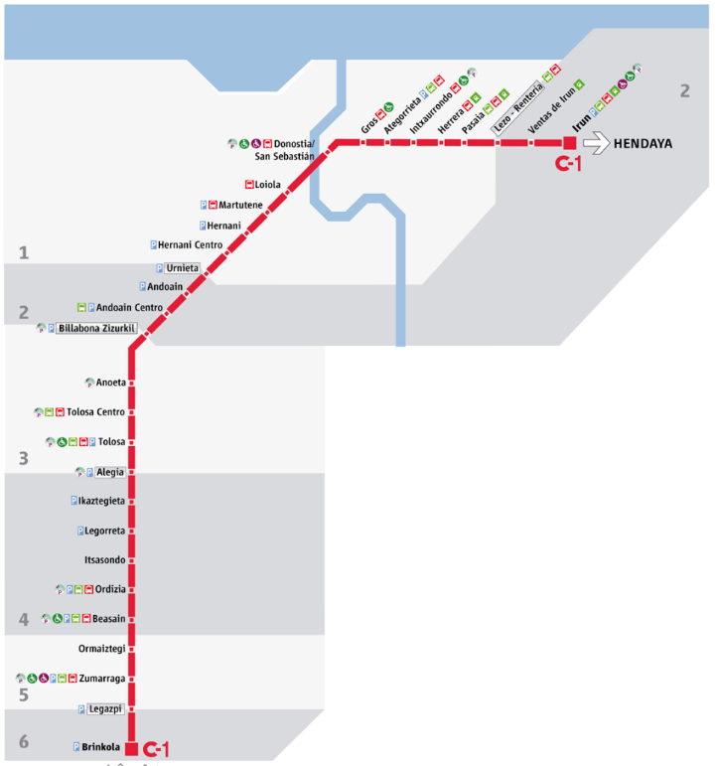
 | Legazpi | Zumarraga | Ormaiztegi | Beasain | Ordizia | Itsasondo | Legorreta | Ikaztegieta | Alegia | Tolosa | Anoeta | Villabona | Andoain | Urnieta | Hernani | Donostia/San Sebastian | Pasaia | Lezo | Errenteria | Irun
Legazpi | 1 | 1 | 1 | 2 | 2 | 2 | 2 | 2 | 2 | 3 | 3 | 3 | 4 | 4 | 5 | 5 | 5 | 5 | 5 | 6
Zumarraga | 1 | 1 | 1 | 2 | 2 | 2 | 2 | 2 | 2 | 3 | 3 | 3 | 4 | 4 | 5 | 5 | 5 | 5 | 5 | 6
Ormaiztegi | 1 | 1 | 1 | 2 | 2 | 2 | 2 | 2 | 2 | 3 | 3 | 3 | 4 | 4 | 5 | 5 | 5 | 5 | 5 | 6
Beasain | 2 | 2 | 2 | 1 | 1 | 1 | 1 | 1 | 1 | 2 | 2 | 2 | 3 | 3 | 4 | 4 | 4 | 4 | 4 | 5
Ordizia | 2 | 2 | 2 | 1 | 1 | 1 | 1 | 1 | 1 | 2 | 2 | 2 | 3 | 3 | 4 | 4 | 4 | 4 | 4 | 5
Itsasondo | 2 | 2 | 2 | 1 | 1 | 1 | 1 | 1 | 1 | 2 | 2 | 2 | 3 | 3 | 4 | 4 | 4 | 4 | 4 | 5
Legorreta | 2 | 2 | 2 | 1 | 1 | 1 | 1 | 1 | 1 | 2 | 2 | 2 | 3 | 3 | 4 | 4 | 4 | 4 | 4 | 5
Ikaztegieta | 2 | 2 | 2 | 1 | 1 | 1 | 1 | 1 | 1 | 2 | 2 | 2 | 3 | 3 | 4 | 4 | 4 | 4 | 4 | 5
Alegia | 2 | 2 | 2 | 1 | 1 | 1 | 1 | 1 | 1 | 1 | 1 | 1 | 2 | 2 | 3 | 3 | 3 | 3 | 3 | 4
Tolosa | 3 | 3 | 3 | 2 | 2 | 2 | 2 | 2 | 1 | 1 | 1 | 1 | 2 | 2 | 3 | 3 | 3 | 3 | 3 | 4
Anoeta | 3 | 3 | 3 | 2 | 2 | 2 | 2 | 2 | 1 | 1 | 1 | 1 | 2 | 2 | 3 | 3 | 3 | 3 | 3 | 4
Villabona | 3 | 3 | 3 | 2 | 2 | 2 | 2 | 2 | 1 | 1 | 1 | 1 | 1 | 1 | 2 | 2 | 2 | 2 | 2 | 3
Andoain | 4 | 4 | 4 | 3 | 3 | 3 | 3 | 3 | 2 | 2 | 2 | 1 | 1 | 1 | 2 | 2 | 2 | 2 | 2 | 3
Urnieta | 4 | 4 | 4 | 3 | 3 | 3 | 3 | 3 | 2 | 2 | 2 | 1 | 1 | 1 | 1 | 1 | 1 | 1 | 1 | 2
Hernani | 5 | 5 | 5 | 4 | 4 | 4 | 4 | 4 | 3 | 3 | 3 | 2 | 2 | 1 | 1 | 1 | 1 | 1 | 1 | 2
Donostia/San Sebastian | 5 | 5 | 5 | 4 | 4 | 4 | 4 | 4 | 3 | 3 | 3 | 2 | 2 | 1 | 1 | 1 | 1 | 1 | 1 | 2
Pasaia | 5 | 5 | 5 | 4 | 4 | 4 | 4 | 4 | 3 | 3 | 3 | 2 | 2 | 1 | 1 | 1 | 1 | 1 | 1 | 2
Lezo | 5 | 5 | 5 | 4 | 4 | 4 | 4 | 4 | 3 | 3 | 3 | 2 | 2 | 1 | 1 | 1 | 1 | 1 | 1 | 1
Errenteria | 5 | 5 | 5 | 4 | 4 | 4 | 4 | 4 | 3 | 3 | 3 | 2 | 2 | 1 | 1 | 1 | 1 | 1 | 1 | 1
Irun | 6 | 6 | 6 | 5 | 5 | 5 | 5 | 5 | 4 | 4 | 4 | 3 | 3 | 2 | 2 | 2 | 2 | 2 | 2 | 1

Los que están entre dos zonas tienen ventajana porque comparten.
Es verdad que muchos de los pueblos no aparecen en el estudio.
Muchas veces el precio te lo paga la empresa, por lo que sí que es mucho más importante la comodidad, el tiempo, etc...

Renfe_precios
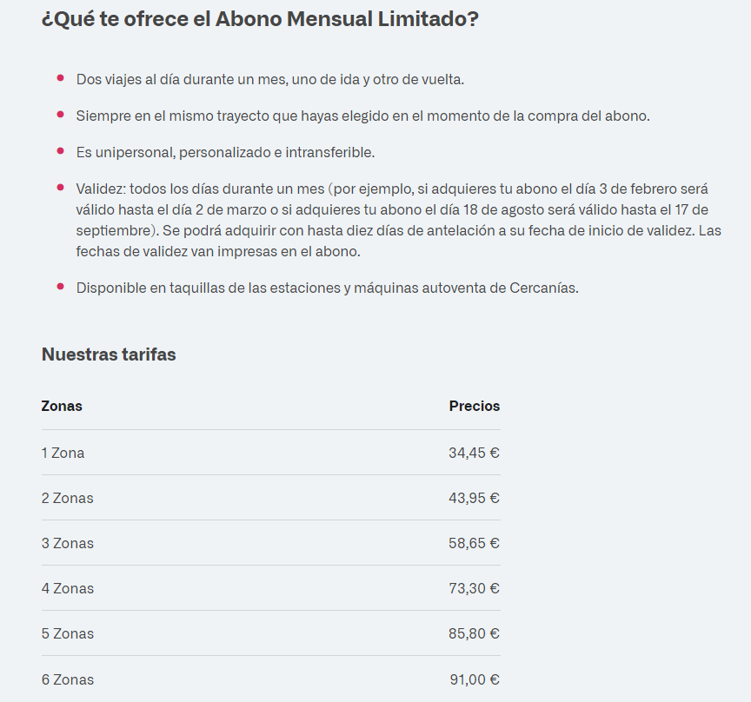
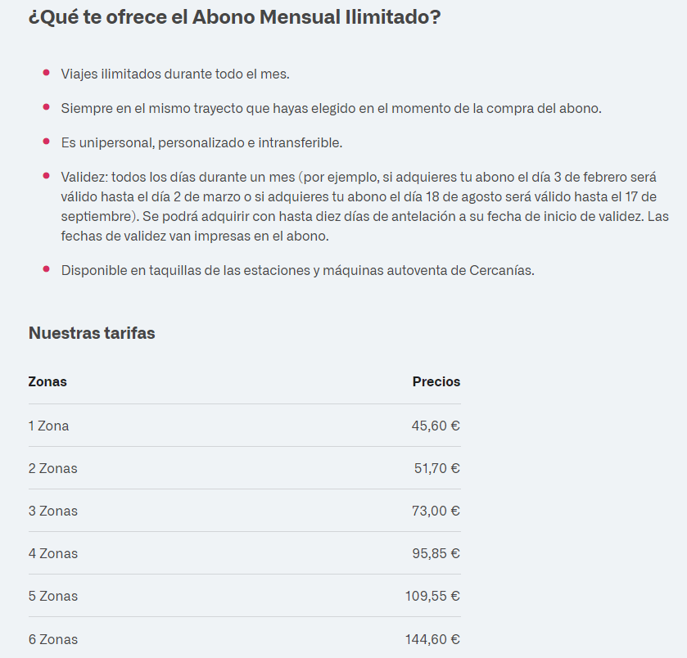
Saltos | Precio |  | Limitado
1 | 0.78295454545 | 1 | 34.45
2 | 0.99886363636 | 2 | 43.95
3 | 1.3329545455 | 3 | 58.65
4 | 1.6659090909 | 4 | 73.3
5 | 1.95 | 5 | 85.8
Voy a suponer que el abono es limitado porque es para el trabajo y que se hacen 44 viajes al mes.
6 | 2.0681818182 | 6 | 91

